OP1予選順位決勝コート
オープン1部 決勝コート | 予選順位

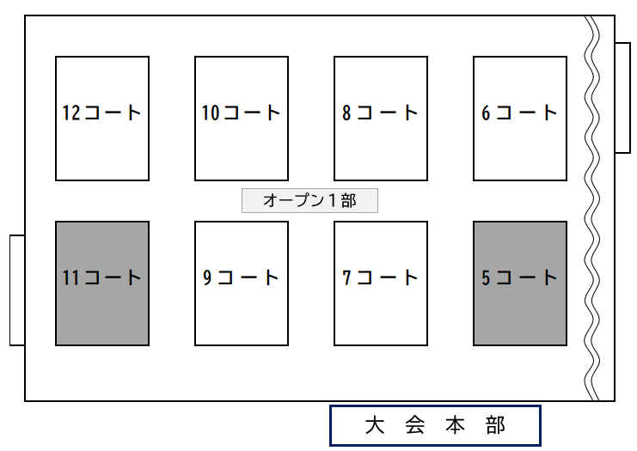
 | 6コート | 1 | Ｋｏｇｉ レッド
 |  | 2 | ＫＯＧＩ ２０
 |  | 3 | ＪＵＳＴ Ａ ＷＡＹ
 |  | 4 | スマイル

 | 7コート | 5 | アマゾネス
 |  | 6 | 麻溝 Ａ
 |  | 7 | 広見 Ｂ
 |  | 8 | メガトン

 | 8コート | 9 | ＪＯＫＥＲ (ｼﾞｮｰｶｰ)
 |  | 10 | ＣＨＡＷＳ Ａ
 |  | 11 | スリー スターズ
 |  | 12 | ゆたぽん Ｂ

 | 9コート | 13 | 麻溝 Ｂ
 |  | 14 | ふじみなみ
 |  | 15 | 星が丘 ＦＢＣ 弐
 |  | 16 | フェニッ クスＡ

 | 10コート | 17 | 丘笑 Ａ
 |  | 18 | ＮＥＸＵＳ
 |  | 19 | ホーネッツ
 |  | 20 | 星が丘 ＦＢＣ 壱

 | 12コート | 21 | Ｋｏｇｉ ホワイト
 |  | 22 | ＣＨＡＷＳ Ｂ
 |  | 23 | ＩＮＳ
 |  | 24 | 広見 Ａ

